strm
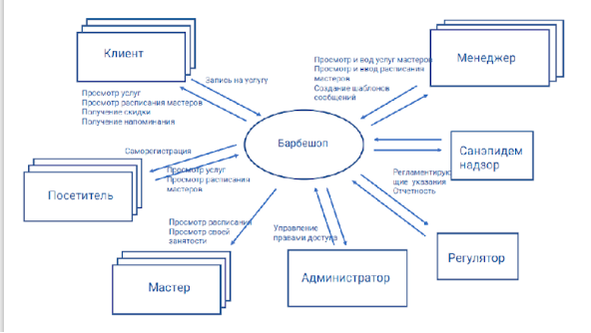
Система | Внешняя сущность | Тип потока данных | Описание потока | Примечания
Барбершоп | Клиент | Входной поток | Запись на услугу
Барбершоп | Клиент | Выходной поток | Просмотр услуг, просмотр расписания мастеров, получение скидки, получение напоминания
Барбершоп | Посетитель | Входной поток | Саморегистрация
Барбершоп | Посетитель | Выходной поток | Просмотрт услуг, просмотр расписания мастеров
Барбершоп | Менеджер | Входной поток | Просмотр и ввод услуг мастеров, просмотр и ввод расписания мастеров, создание шаблонов сообщений
Барбершоп | Менеджер | Выходной поток | Просмотр услуг мастеров, расписания мастеров
Барбершоп | Мастер | Входной поток | Просмотр расписания, просморт своей занятости | К мастеру записываются и его расписание вносит менеджер, мастеру не нужно ничего самостоятельно вводить в систему
Барбершоп | Администратор | Входной поток | Управление правами доступа
Барбершоп | Администратор | Выходной поток | Просмотр прав доступа
Барбершоп | Регулятор | Входной поток | Запрос на регламентирующие указания, отчетность
Барбершоп | Регулятор | Выходной поток | Просмотр регламентирующих указаний, отчетность
Барбершоп | Санэпидем надзор | Входной поток | Запрос на регламентирующие указания, отчетность
Барбершоп | Санэпидем надзор | Выходной поток | Просмотр регламентирующих указаний, отчетность

